投标封面（投标人用表）
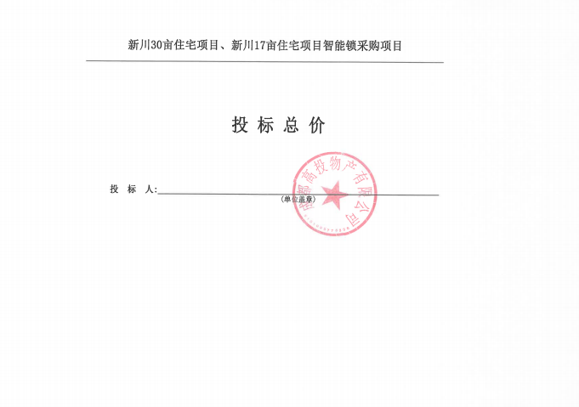
 | 新川30亩住宅项目、新川17亩住宅项目智能锁采购项目
投 标 总 价

投 标 人:
 |  | (单位盖章)

